상품제안서
태양소방 차량겸용 분말 소화기 0.7kg | 상품코드: S40451

 |  |  |  |  |  |  | 02-713-8555 | www.synergygift.co.kr
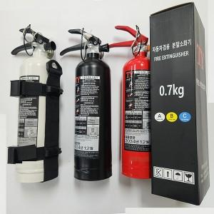

【상세/제작정보】

【인쇄/포장옵션】 | 레이저, DTF필름전사 / 포장지포장

【공급단가】 | 수량 | 30~ | 50~ | 100~ | 500~ | 1,000~
*VAT별도 | 단가 | 17,810원 | 16,850원 | 16,020원 | 15,610원 | 15,340원

【상품 URL】 | https://www.synergygift.co.kr:443/src/goods_detail.php?gdno=40451

